วัน
 |  |  |  |  |  |  |  |  |  |  |  |  |  |  |  |  |  |  |  |  |  |  |  |  |  |  | ตำแหน่งที่ตั้ง
 |  |  |  | บริษัท โตโยต้านนทบุรี ผู้จำหน่ายโตโยต้า จำกัด
ผู้จัดการศูนย์บริการ |  |  | ผช.ผจก./เจ้าหน้าที่ แผนกซ่อมบำรุง | ตารางการตรวจเช็คและบำรุงรักษาเครื่องถ่วงล้อ เดือน.........................พ.ศ............. |  |  |  |  |  |  |  |  |  |  |  |  |  |  |  |  |  |  |  |  |  |  | ผู้รับผิดชอบ
 |  |  |  | แผนก.........................................................สาขา............................................

ประจำวัน | ลำดับ | รายการตรวจเช็ค | รายละเอียดในการตรวจเช็ค |  | 1 | 2 | 3 | 4 | 5 | 6 | 7 | 8 | 9 | 10 | 11 | 12 | 13 | 14 | 15 | 16 | 17 | 18 | 19 | 20 | 21 | 22 | 23 | 24 | 25 | 26 | 27 | 28 | 29 | 30 | 31
 | 1 | ตรวจการทำงานของเครื่อง | 1.1 จ่ายไฟเข้าเครื่องดึงฝาครอบล้อปิดลงมา แล้วดูการหมุนของเพลาต้องไม่แกว่ง
 |  |  | 1.2 เมื่อเพลาหยุด ค่าที่แสดงหน้าจอผลต้องเป็น "0-0"
 | 2 | ตรวจก้านวัดขนาดล้อ | 2.1 เมื่อดึงก้านวัดต้องสามารถเลื่อนเข้า-ออกได้ ค่าที่จอต้องเปลี่ยนตามระยะที่ดึง
 |  |  | 2.2 ตัวก้านดึงต้องไม่บิดงอ หรือแตกชำรุด
 | 3 | ตรวจตัวขันล็อคล้อ | 3.1 ต้องสามารถล็อคล้อได้แน่น สามารถขันเกลียวเข้าออกได้ง่าย
 |  |  | 3.2 ยางรองต้องสมบูรณ์ไม่เป็นรอย หรือฉีกขาด
 | 4 | ตรวจอะแดปเตอร์ | 4.1 ตัวอะแดปเตอร์ต้องไม่เป็นสนิมทั้งภายในรู และรอบนอก
 |  |  | 4.2 ให้ใช้ผ้าชุบด้วยน้ำมันจักรทาที่ตัวอะแดปเตอร์ทุกวันหลังเลิกใช้งาน
 | 5 | ตรวจน็อตยึดแกนเพลา | : ใช้ประแจหกเหลี่ยมขันที่ตัวน็อต ต้องแน่นหนาไม่คลายตัว
 | 6 | ตรวจแกนเพลาใส่ล้อ | : ให้หมุนด้วยมือช้าๆ จะต้องหมุนได้ไม่สะดุด ไม่มีเสียงดัง
 | 7 | การทำสะอาดร่องเกลียว | 7.1 ใช้แปรงทองเหลืองขัดร่องเกลียว
 |  |  | 7.2 ใช้สเปรย์น้ำมันฉีดหล่อลื่น ห้ามใช้จารบีทาโดยเด็ดขาด ฉีดหลังเลิกใช้เครื่อง
 | 8 | ตรวจการเบรคเพลา | 8.1 เมื่อเหยียบเบรค และใช้มือหมุนแกนเพลา ตัวเพลาต้องไม่สามารถหมุนได้
 |  |  | 8.2 เมื่อปล่อยเบรค เพลาต้องสามารถหมุนต่อได้
 | 9 | ตรวจน็อตยึดฐานเครื่อง | : น็อตที่ฐานเครื่องต้องมีครบ และใช้มือหมุนต้องแน่นทั้ง 4 ตัว
 | 10 | ความสะอาดของเครื่อง | : ต้องไม่มีคราบสิ่งสกปรกสะสม ต้องเช็ดทำความสะอาดเป็นประจำทุกวัน
ลงชื่อช่างผู้รับผิดชอบ
ลงชื่อผู้ตรวจสอบ (หัวหน้างาน)
ü
ข้อปฏิบัติ |  |  |  | สัญลักษณ์ | บันทึกปัญหาที่พบและแนวทางการแก้ไข
û
1. ต้องตรวจเช็คตามหัวข้อที่กำหนดก่อนเริ่มปฏิบัติงานทุกวัน |  |  |  | ปกติ | วันที่ |  |  |  |  | ปัญหาที่พบ |  |  |  |  |  |  |  |  |  | แนวทางแก้ไข |  |  |  |  |  |  |  |  |  | ผู้บันทึก
2. หากพบว่ามีปัญหาให้แจ้งหัวหน้าช่างทันที |  |  |  | ไม่ปกติ
3. กรณีพบความผิดปกติหรือใช้งานไม่ได้ต้องแขวนป้ายห้ามใช้งาน |  |  |  | แก้ไขแล้ว
และแจ้งหัวหน้าให้รีบดำเนินการแจ้งซ่อมตามขั้นตอน

เอกสารฉบับที่ / วันที่ออกเอกสาร / วันที่มีผลบังคับใช้ : 4 /20/06/2563 /01/07/2563 |  |  |  |  |  |  |  |  |  |  |  |  |  |  |  |  |  |  |  |  |  |  |  |  |  |  |  |  |  |  |  |  |  |  | EF-OFF-184

เดือน
บริษัท โตโยต้านนทบุรี ผู้จำหน่ายโตโยต้า จำกัด
ตารางการตรวจเช็คและบำรุงรักษา เครื่องถ่วงล้อ พ.ศ...............
แผนก.......................................สาขา.....................

ประจำเดือน | ลำดับ | รายการตรวจเช็ค | รายละเอียดในการตรวจเช็ค |  | ......ม.ค. | ......ก.พ. | .......มี.ค. | ......เม.ย. | ......พ.ค. | ......มิ.ย. | ......ก.ค. | ......ส.ค. | .......ก.ย. | .......ต.ค. | ......พ.ย. |  | ........ธ.ค.
 | 1 | ตรวจการทำงานของเครื่อง | 1.1 จ่ายไฟเข้าเครื่องดึงฝาครอบล้อปิดลงมา แล้วดูการหมุนของเพลาต้องไม่แกว่ง
 |  |  | 1.2 เมื่อเพลาหยุด ค่าที่แสดงหน้าจอผลต้องเป็น "0-0"
 | 2 | ตรวจน็อตยึดแกนเพลา | : ใช้ประแจหกเหลี่ยมขันที่ตัวน็อต ต้องแน่นหนาไม่คลายตัว
 | 3 | ตรวจแกนเพลาใส่ล้อ | : ให้หมุนด้วยมือช้าๆ จะต้องหมุนได้ไม่สะดุด ไม่มีเสียงดัง
 | 4 | ตรวจการเบรคเพลา | 4.1 เมื่อเหยียบเบรค และใช้มือหมุนแกนเพลาตัวเพลาต้องไม่สามารถหมุนได้
 |  |  | 4.2 เมื่อปล่อยเบรค เพลาต้องสามารถหมุนต่อได้
 | 5 | ตรวจน็อตยึดฐานเครื่อง | : น็อตที่ฐานเครื่องต้องมีครบ และใช้มือหมุนต้องแน่นทั้ง 4 ตัว
ลงชื่อช่างผู้ตรวจเช็ค (ช่างซ่อมบำรุง)
ลงชื่อผู้ตรวจสอบ (หัวหน้างาน)

ü
û
ข้อปฏิบัติ |  |  |  | สัญลักษณ์ | บันทึกปัญหาที่พบและแนวทางการแก้ไข
1. ต้องตรวจเช็คตามหัวข้อที่กำหนดก่อนเริ่มปฏิบัติงานทุกวัน |  |  |  | ปกติ | วันที่ |  | ปัญหาที่พบ |  |  |  |  | แนวทางแก้ไข |  |  |  | ผู้บันทึก
2. หากพบว่ามีปัญหาให้แจ้งหัวหน้าช่างทันที |  |  |  | ไม่ปกติ
3. กรณีพบความผิดปกติหรือใช้งานไม่ได้ต้องแขวนป้ายห้ามใช้งาน |  |  |  | แก้ไขแล้ว
และแจ้งหัวหน้าให้รีบดำเนินการแจ้งซ่อมตามขั้นตอน

เอกสารฉบับที่ / วันที่ออกเอกสาร / วันที่มีผลบังคับใช้ : 4 /20/06/2563 /01/07/2563 |  |  |  |  |  |  |  |  |  |  |  |  |  |  |  |  |  | EF-OFF-184

เครื่องถ่วงล้อ
บริษัท โตโยต้านนทบุรี ผู้จำหน่ายโตโยต้า จำกัด
รายละเอียดตารางการตรวจเช็คและบำรุงรักษา เครื่องถ่วงล้อรถยนต์ ประจำวัน
ยี่ห้อ HOFMANN รุ่น GEODYNA

4
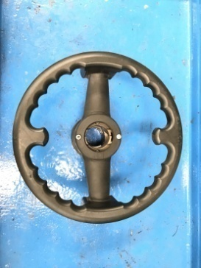
3
 | ลำดับ | รายการตรวจเช็ค | รายละเอียดในการตรวจเช็ค ประจำวัน
 | 1 | ตรวจการทำงานของเครื่อง | 1.1 จ่ายไฟเข้าเครื่อง กดปุ่ม START ดูค่าที่หน้าจอต้องมีตัวเลข "0-0" ให้ดึงฝาครอบล้อปิดลง
 |  |  | แล้วดูการหมุนของเพลา แกนเพลาต้องไม่แกว่ง
 |  |  | 1.2 เมื่อเพลาหยุด ค่าที่แสดงหน้าจอผลต้องเป็น "0-0" และ "OK-OK"
 | 2 | ตรวจก้านวัดขนาดล้อ | 2.1 เมื่อดึงก้านวัดต้องสามารถเลื่อนเข้า-ออกได้ ค่าที่หน้าจอต้องเปลี่ยนตามระยะที่ดึงออก
 |  |  | 2.2 ตัวก้านดึงต้องไม่บิดงอ หรือแตกชำรุด
 | 3 | ตรวจตัวขันล็อคล้อ | 3.1 ต้องสามารถล็อคล้อได้แน่น สามารถขันเกลียวเข้าออกได้ง่าย
2
 |  |  | 3.2 ยางรองต้องสมบูรณ์ไม่เป็นรอย หรือฉีกขาด
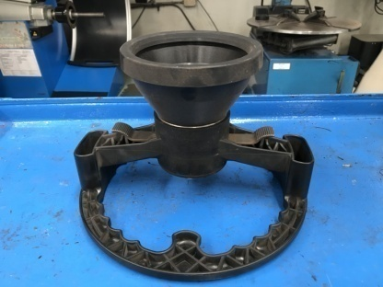
 | 4 | ตรวจอะแดปเตอร์ | 4.1 ตัวอะแดปเตอร์ต้องไม่เป็นสนิมทั้งภายในรู และรอบนอก
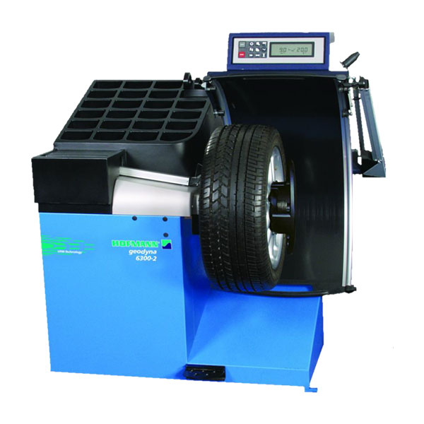
 |  |  | 4.2 ให้ใช้ผ้าชุบด้วยน้ำมันจักรทาที่ตัวอะแดปเตอร์ทุกวันหลังเลิกใช้งาน
5
 | 5 | ตรวจน็อตยึดแกนเพลา | ใช้ประแจหกเหลี่ยมขันที่ตัวน็อต ต้องแน่นหนาไม่คลายตัว
ใช้ประแจหกเหลี่ยมขันทดสอบ
 | 6 | ตรวจแกนเพลาใส่ล้อ | ให้หมุนด้วยมือช้าๆ จะต้องหมุนได้ไม่สะดุด ไม่มีเสียงดัง
 | 7 | การทำสะอาดร่องเกลียว | 7.1 ใช้แปรงทองเหลืองที่จัดเตรียมไว้ขัดร่องเกลียว
 |  |  | 7.2 ใช้สเปรย์น้ำมันฉีดหล่อลื่น ห้ามใช้จารบีทาโดยเด็ดขาด ให้ฉีดทุกวันหลังเลิกใช้เครื่อง
 | 8 | ตรวจการเบรคเพลา | 8.1 เมื่อเหยียบเบรค และใช้มือหมุนแกนเพลา ตัวเพลาต้องไม่สามารถหมุนได้
9
 |  |  | 8.2 เมื่อปล่อยเบรค เพลาต้องสามารถหมุนต่อได้
 | 9 | ตรวจน็อตยึดฐานเครื่อง | น็อตที่ฐานเครื่องต้องมีครบ และใช้มือหมุนต้องแน่นทั้ง 4 ตัว

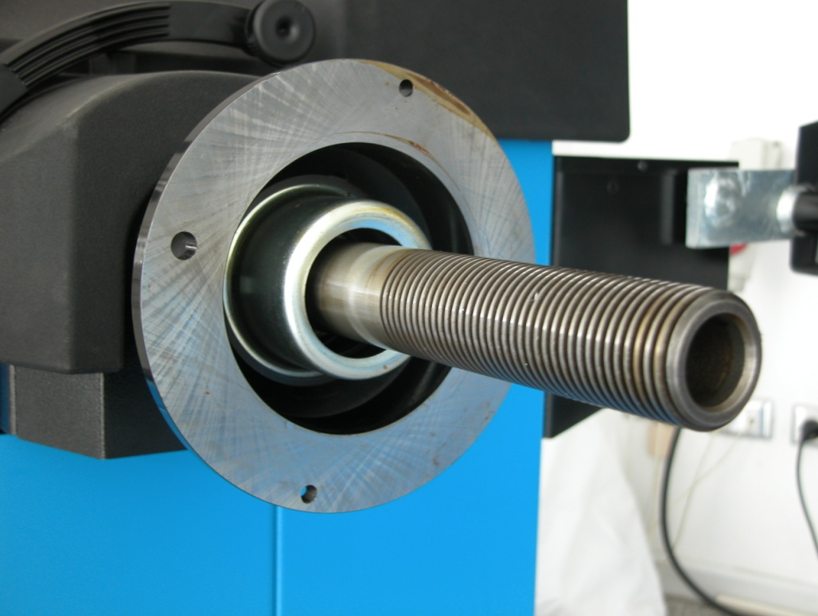
6
1
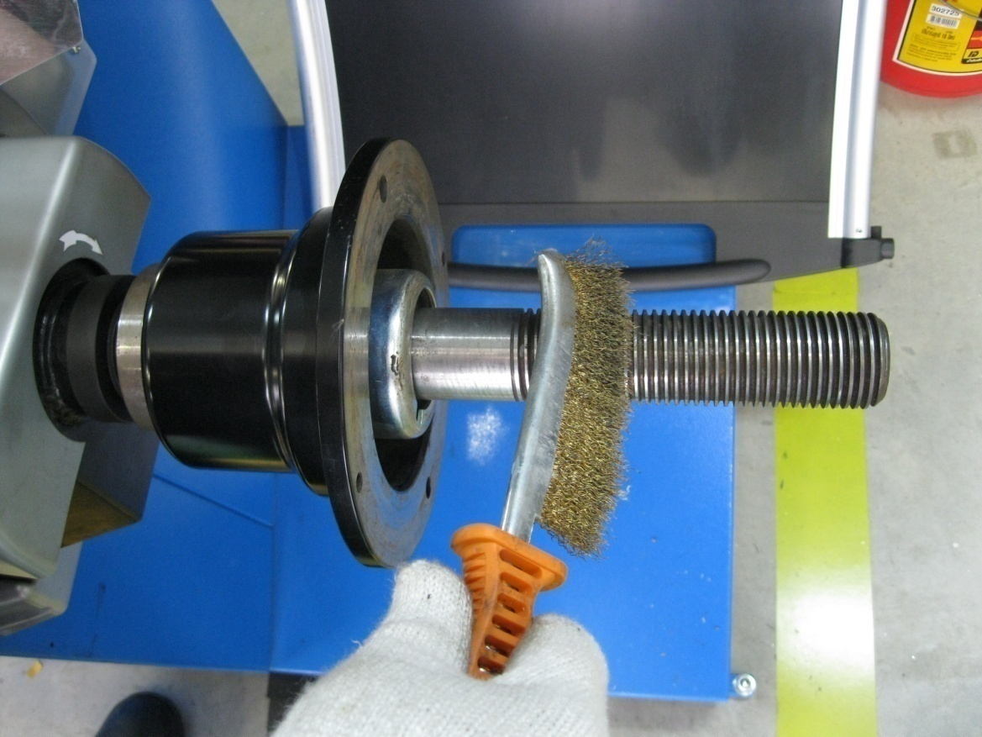
7

ดึงฝาครอบล้อ

ใช้มือหมุนทดสอบ
8
เหยียบค้างไว้

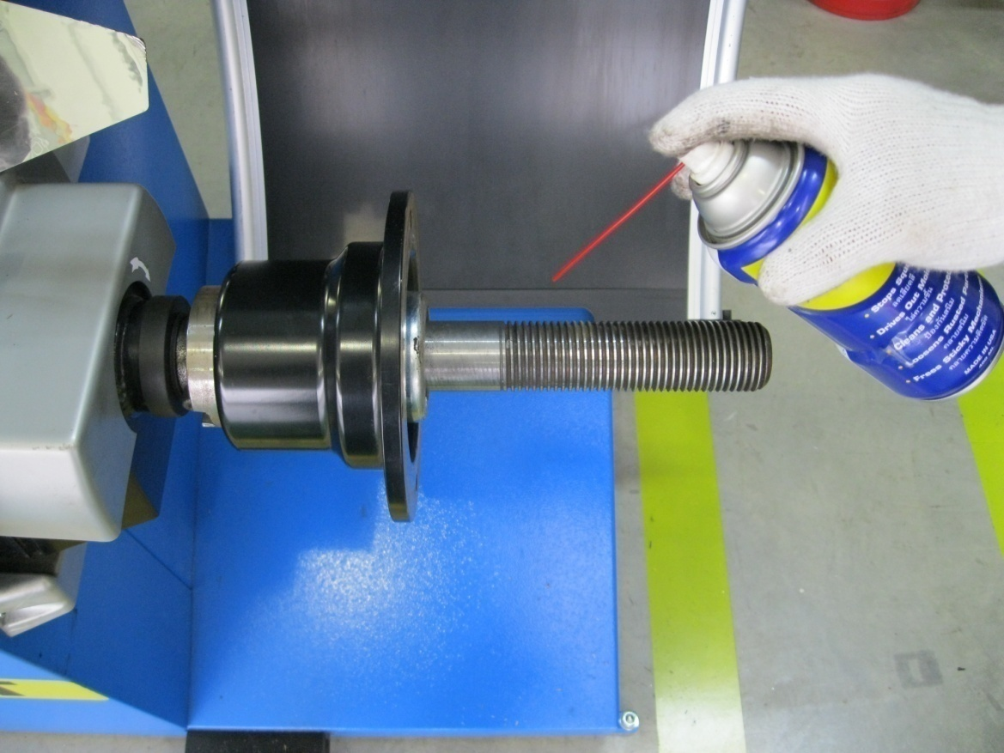

เพลาต้องไม่หมุน

